概要
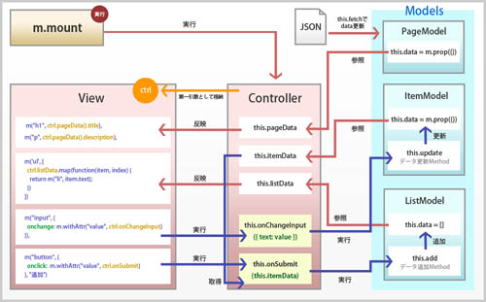
http://codezine.jp/article/detail/8815?p=2

Sheet2
覚えた？

